상품제안서
버팔로선스크린3-4인용 | 상품코드: F06557

 |  |  |  |  |  |  | 02-412-0044 | www.easy1.co.kr
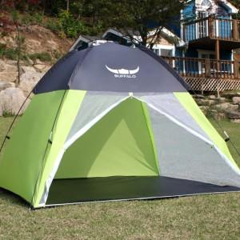

【상세/제작정보】 | .

【인쇄/포장옵션】 | 기타 / 포장불가능

【공급단가】 | 수량 | 10~ | 30~ | 50~ | 100~ | 500~
*VAT별도 | 단가 | 51,300원 | 49,400원 | 47,500원 | 45,600원 | 44,460원

【상품 URL】 | https://dev.easy1.co.kr:443/src/goods_detail.php?gdno=6557

